表① 更改点验证
“结果”列中输入数字
0-->"忽略"
1-->"不合格
2-->"合格"
3-->"待定修改"
 | 逆流器显示板程序自测报告 |  |  | 设置 >
更新日期 | 2024-08-30
忽略项目： | 0 |  | 添加
不合格项目： | 0
合格项目： | 20
待定修改： | 0
软件版本 | V1.1 | 修改部分1.0版本遗留的BUG
结果 | 测试项目 | 原现象描述 | 原因分析及修改 | 操作 | 预期结果 | 实际结果 | 备注 | 日期
合格 | BUG修改 | wifi配网时间错乱，有时35秒有时1分钟 | 由于wifi模组有自己的配网时长（5min）且不可更改。故显示板软件不另外计时，直接通过模组的状态来显示wifi图标；同时规格书也将配网时间改为5分钟 | 任何情况下长按《档位键》+《时间键》3秒进入配网模式； 进入配网模式后不做任何操作，观察自动退出配网模式时间； | 配网时wifi图标以1秒评率闪烁 5分钟后自动退出; 退出后wifi图标熄灭； | 符合预期
合格 |  | 蓝牙配对时间错乱，有时35秒有时1分钟 | 蓝牙 |  |  | 符合预期
合格 |  | 在P1模式运行至最后1分钟时进入配网模式，等待自动退出配网；退出配网时系统关机； | 代码中退出配网时误删了系统运行计时器，导致系统30分钟自动关机功能错误判断计时满足条件，导致直接关机； 代码修改，添加单独配网计时器； | 运行P1模式，等待运行至14分10秒以后； 长按《档位键》+《时间键》进入配网模式； 持续等待观察现象 | 5分钟后退出配网模式； P1模式运行结束后（即15min）切换至自由模式初始状态； 结束后连续30min无操作系统自动关机 | 符合预期
合格 |  | 同上，多种场景验证 |  | 运行P1模式，等待运行至10分10秒以后； 长按《档位键》+《时间键》进入配网模式； 持续等待观察现象 | 同上 | 符合预期
合格 |  | 同上，多种场景验证 |  | 运行P2模式，等待运行至15分10秒以后； 长按《档位键》+《时间键》进入配网模式； 持续等待观察现象 | 同上 | 符合预期
合格 |  | 同上，多种场景验证 |  | 运行P3模式，等待运行至20分10秒以后； 长按《档位键》+《时间键》进入配网模式； 持续等待观察现象 | 同上 | 符合预期
合格 |  | 同上，多种场景验证 |  | 运行P4模式，等待运行至25分10秒以后； 长按《档位键》+《时间键》进入配网模式； 持续等待观察现象 | 同上 | 符合预期
合格 |  | 在P1模式运行至最后1分钟时进入蓝牙配对模式，等待自动退出配对；退出配对时系统关机； | 代码中退出蓝牙配对时误删了系统运行计时器，导致系统30分钟自动关机功能错误判断计时满足条件，导致直接关机； 代码修改，添加单独配网计时器； | 运行P1模式，等待运行至14分10秒以后； 长按《时间键》+《模式键》进入配对模式； 持续等待观察现象 | 1分钟后退出配对模式； P1模式运行结束后（即15min）切换至自由模式初始状态； 结束后连续30min无操作系统自动关机 | 符合预期
合格 |  | 同上，多种场景验证 |  | 运行P1模式，等待运行至10分10秒以后； 长按《档位键》+《时间键》进入配对模式； 持续等待观察现象 | 同上 | 符合预期
合格 |  | 同上，多种场景验证 |  | 运行P2模式，等待运行至19分10秒以后； 长按《档位键》+《时间键》进入配对模式； 持续等待观察现象 | 同上 | 符合预期
合格 |  | 同上，多种场景验证 |  | 运行P3模式，等待运行至24分10秒以后； 长按《档位键》+《时间键》进入配对模式； 持续等待观察现象 | 同上 | 符合预期
合格 |  | 同上，多种场景验证 |  | 运行P4模式，等待运行至29分10秒以后； 长按《档位键》+《时间键》进入配对模式； 持续等待观察现象 | 同上 | 符合预期
合格 | 系统上电蜂鸣器声音 | 上电时没有声音 | 添加上电时蜂鸣器长响功能； | 逆流器断电后重新上电； 观察是否蜂鸣器有长响 | 上电后在显示开机画面时蜂鸣器长响400ms； | 符合预期
合格 | 参数设置菜单保存 | 如果进入菜单后不进行切换直接退出，则参数值不会保存 | 原逻辑不太合理，只有在切换时刷新内存数据，退出时再做保存，因此出现该不合理现象； 已改为退出时刷新内存数据并做保存； | 逆流器关机并进入参数设置菜单（连续按《时间键》8次）； 进入后更改当前菜单下参数值，然后不切换菜单直接退出； 断电后重新上电，并进入参数菜单界面，检查参数是否保存成功； | 应能成功保存更改参数值 | 符合预期
合格 |  | 同上，多种场景验证 |  | 进入参数菜单后随便切换选项并更改参数值； 断电重启后重新进入参数菜单界面，检查参数值是否保存成功 | 应能成功保存更改参数值 | 符合预期
合格 | 屏幕刷新bug | 启动前的3秒确认时屏幕闪烁期间有1秒速度隐藏；在此时点击《暂停键》会出现速度一直处于隐藏的bug，按键功能本身没影响 | 屏幕速度显示闪烁时为了达到熄灭效果临时关闭了屏幕刷新；原本是在1秒闪烁完成后重新打开刷屏；此时按键触发导致跳过了1秒后的打开刷屏； 修改：在《记录控制来源》的接口中打开刷屏，由于不管任何按键触发甚至是远程控制都需要经过《记录控制来源》，故在这里添加能保证所有情况都得到解决； | 开机后等待3秒确认时屏幕闪烁； 在速度熄灭的1秒内按任意键一下； 查看显示效果是否正常； | 应能正常跳转至任意功能界面； 屏幕显示数据正常； | 符合预期
合格 |  | 同上，多种场景验证 |  | 完成配网并成功连接； 在闪烁的1秒内用wifi控制暂停和其它任意模式； | 能正常显示状态 | 符合预期
合格 |  | 同上，多种场景验证 |  | 完成手机配对并成功连接； 在闪烁的1秒内用手机蓝牙控制暂停和其它任意模式； | 能正常显示状态 | 符合预期
合格 |  | 同上，多种场景验证 | 同理，定时模式或训练模式结束时也有3秒闪烁； | 执行最短的定时模式15min； 等待结束时3秒屏幕闪烁； 在闪烁时点击暂停； | 正常切换至暂停状态； 屏幕显示正常； | 符合预期
合格 | 恢复出厂设置 | 恢复出厂设置时没有恢复参数设置里的数据； | 参数设置里含有，Modbus节点号，RS485波特率等； 原来版本还未支持Modbu功能，忽视了该项功能； | 进入设置菜单； 任意更改其中参数； 断电重启确认保存成功； 关机状态下点击8次模式键进入恢复出厂设置； 恢复完成后重新进入设置菜单查看参数是否复原； | 恢复出厂后Modbus 节点地址默认21；RS485波特率模式 9600，屏蔽控制方式 0； | 符合预期

表② 新功能测试
“结果”列中输入数字
0-->"忽略"
1-->"不合格
2-->"合格"
3-->"待定修改"
 | 逆流器显示板程序自测报告 |  |  | 设置 >
更新日期 | 2024-08-30
忽略项目： | 0
不合格项目： | 2
合格项目： | 41
待定修改： | 0
软件版本 | V1.1 | 添加wifi 和 蓝牙功能
结果 | 测试项目 | 细分项目 | 操作 | 预期结果 | 实际结果 | 备注 | 日期
合格 | wifi功能 | wifi测试 | 使用手机或电脑创建网络热点,并命名为<iGarden_TEST> 密码为<12345678>; 关机状态下连续按<档位键>8次,进入自测程序; | 自测程序跑完后正常开机,且没有报任何故障 | 符合预期
合格 |  | wifi测试失败 | 关掉热点<iGarden_TEST>； 将逆流器关机后，重新点击<档位键>8次,进入自测程序; | 在没有热点的情况下应能检测出wifi故障； 自测程序跑完后正常开机，显示故障E204； | 符合预期
合格 |  | wifi 配网 | 在手机或电脑上开启一个热点;(名称和密码自定义) 开机状态下 长按《档位键》+《时间键》3秒 wifi图标开始缓慢闪烁； 使用手机app<tst.iGarden>进行配网操作； | 成功完成配网; wifi图标常亮; | 符合预期
合格 |  | 通过网络控制 | 打开网站<iGarden AIOT物联网平台>; 在设备管理中,找到逆流器下的测试样机,点击查看进入调试; 在<在线调试>中勾选前4项功能:"工作模式""系统状态机""当前转速"和"当前时间"; 任意更改这4项参数后点击发送;观察样机状态; | 系统根据平台设置参数切换相应运行状态 | 符合预期
合格 |  | 网络控制延迟 | 同上操作; 记录从点击发送到样机相应的时间; | 1秒内响应命令 | 符合预期
合格 |  | 同上，多种场景验证 | 重复第11,12操作; 连续多次发送不同命令; 随机发送各种参数值,观察样机状态是否一致; | 样机响应与下发命令一致 | 符合预期
合格 |  | 状态上传 | 平台切换至 <运行数据>; 观察该界面下所有参数的刷新情况; | 训练计划目前没有上传; 故障\温度\电压等采集类数据会在有变化的时候上传; 运行时间\无操作时间\休眠时间等参数每隔10秒上传一次; | 符合预期
合格 |  | wifi异常检测 | 关闭样机连接的热点; 观察样机故障检测及变化 | 断网后wifi图标进入快速闪烁状态; 平台显示离线且无法再控制样机(平台显示可能有延时) | 符合预期
合格 |  | wifi异常恢复 | 打开热点; 观察样机变化; 等平台显示样机在线后重复13项测试,验证wifi是否恢复; | 网络恢复后wifi图标变常亮; 平台显示状态"在线"(可能有延时); 样机可接受平台指令并快速响应; 状态上传也恢复正常 | 符合预期
合格 |  | OTA功能 | 在平台点击<固件管理>菜单; 选择逆流器项目并点击<添加固件>; 选择固件<iUpstream_ota_v2.1>;(详情请查看表③) 点击<固件升级>;(详细设置查看表③) 点击<导入设备>,选择 文件"1楼两台测试机.csv"; 点击<完成>; 等待平台触发升级; | 到达指定时间后平台自动触发OTA升级;(该时间在点击<固件升级>后"任务持续时间"里设置) 进入升级后样机界面显示 "UPdA",进度从0%至100%显示升级包下载进度; 安装包下载完成后(100%),系统自动重启,并烧写新程序; 等待升级完成系统重启,点击<时间键>8次进入参数菜单,点击<模式键>切换至04菜单查看当前版本号,升级后版本号为2.2; | 符合预期 升级过程: 传输: 1:16s左右 升级: 5-6s 总时长: 1:21s | 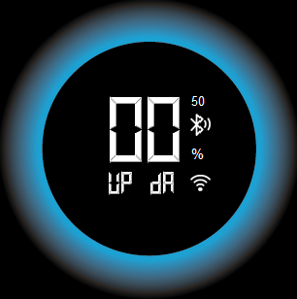
合格 |  | OTA 中断 | 重复17项操作; 在升级过程中断电(6%); 等5秒后重新上电;检查系统状态;查看版本号; | 因断电导致OTA中断,程序保持原来版本; 等待5分钟后平台会尝试重启OTA,届时会重新开始下载安装包(0%开始); 等待系统升级完成重启,查看版本号(V2.1) | 实际上重新上电后等待9分47秒重新进入升级 0%;
合格 |  | 同上，多种场景验证 中断2次 | 第二次进入升级到47%时断电; 等5秒后重新上电;检查系统状态;查看版本号; | 重新上电等待5分钟重新进入OTA界面; 升级至47%时再次主动断电; 第三次重启后OTA仍能重新唤醒,并且成功升级 | 重新上电后等待9分09秒重新进入升级
不合格 |  | 同上，多种场景验证 中断3次 | 第三次进入升级到98%时断电; 等5秒后重新上电;检查系统状态;查看版本号; | 同上 | 未主动断电; 升级至87%时系统自己重启,OTA失败; 重启后等待9分36秒重新进入升级； 升级成功，版本V2.1； | 升级至87%重启原因可能： ①程序中收到平台下发的结束帧（长度为0）； ②看门狗复位；
合格 |  | 同上，多种场景验证 中断4次 | 第四次进入升级到98%时断电; 等5秒后重新上电;检查系统状态;查看版本号; | 同上 | 重新上电后等待8分43秒重新进入升级; OTA成功
合格 | 蓝牙功能 | 蓝牙配对 | 手机下载调试app<BLE调试宝>; 逆流器上电开机,并长按<时间键>+<模式键>3秒进入蓝牙配对模式; 10秒后通过手机app搜索名为 "inverjet"的设备并点击连接; | 进入配对模式时,屏幕蓝牙图标开始缓慢闪烁; 手机连接上"inverjet"设备后,蓝牙图标常亮; | 符合预期
合格 |  | 蓝牙断开 | 手机点击<断开>按钮;断开与设备的连接 | 屏幕上蓝牙图标熄灭 | 符合预期
合格 |  | 状态读取 | 根据协议模拟命令; 读取逆流器当前状态:运行模式,速度,时间等 | 成功返回状态,且状态值正确 | 符合预期
合格 |  | 蓝牙控制 | 根据协议模拟命令; 控制逆流器开关,执行所有模式,暂停恢复等; | 逆流器快速响应控制命令(1秒内) | 符合预期
不合格 |  | 蓝牙距离测试 | 4楼办公室; 显示板单板放置在大办公室中间(工位); 使用另一块TB-03F模块测量通信距离; | 要求空旷位置中20-50米 | 通信极限距离到洗手间位置;(约5米) 横向到电子料仓库门口;(8-10米)
合格 |  |  | 1楼车间; 显示板单板放置在大泳池旁实验桌上; 使用另一块TB-03F模块测量通信距离; | 要求空旷位置中20-50米 | 通信极限距离到接近实验室门口;(约20米) 横向到盐机组装车间流水线;(约20-30米)
合格 |  | OTA功能 | 通过app<BLE调试宝>发送"开始升级"指令; 修改MTU为 243; 点击传送文件,并选择升级包<iUpstream_ota_v2.1>; 修改延时时间,>= 600ms; 点击发送; 等待传送完成后,发送"升级完成"指令; | 成功完成OTA升级； 软件版本V2.1； | 符合预期
合格 |  | OTA中断 | 重复28项操作； 升级至21%时断电； 等待5秒后重新上电，检查当前状态； | 重新上电后系统正常运行； 升级失败，软件版本依然为V1.1 | 符合预期
合格 |  | 重新OTA | 紧接着上方第29项操作步骤； 再次进行OTA升级（操作如第28项所述）； 待升级完成后检查系统状态； | 成功完成OTA升级； 软件版本V2.1； | 符合预期
合格 | 其它 | 故障界面蓝牙图标正常显示 | 开机后使主机进入故障；可短剑输出线报输出短路； 进入故障界面后尝试手机连接和断开蓝牙； 观察屏幕蓝牙图标显示是否正常； | 连接成功蓝牙图标点亮； 断开后蓝牙图标熄灭 | 符合预期
合格 | 其它 | 故障界面wifi图标正常显示 | 使用手机热点完成配网（方便关闭热点）； 使主机进入故障；可短剑输出线报输出短路； 进入故障界面后尝试打开或关闭手机热点； 观察屏幕wifi图标显示是否正常； | 打开热点后wifi图标常亮 关闭热点后wifi图标快速闪烁 | 符合预期
合格 | Rs485 Modbus控制 使用串口助手调试 | 控制功能 | 连接485接口，波特率9600； 通过调试软件发送指令写入 速度，时间，状态，模式等寄存器； | 根据写入值实时变更； 稳定运行； | 符合预期
合格 |  | 状态读取 | 连接485接口，波特率9600； 通过调试软件发送指令读取 故障，参数，属性等寄存器 ； | 正常读取状态和属性值； | 符合预期
合格 |  | 通信压力测试 | 定义几条命令，通过调试助手自动发送持续通讯； 间隔100ms； | 正常响应功能，通信稳定，系统稳定 | 100ms会有部分命令没回复，不影响正常功能；可接受
合格 | 3种控制方式同时 | 通信压力测试 | 连接485接口，波特率9600； 通过调试助手自动发送控制指令，间隔200ms； 手机蓝牙调试app连接设备蓝牙； 通过app自动发送控制指令，间隔200ms； wifi配网完成，通过后台网站发送控制指令； 平台没有自动发送，手动控制连续控制； | 系统稳定运行，没有卡顿、死机或者重启的现象； 可以接受有部分指令没响应，主要做压力测试； | 符合预期
合格 | 控制屏蔽功能 | 屏蔽蓝牙 | 进入设置菜单，3号菜单下的屏蔽参数设为1； 连接485接口，波特率9600； 手机蓝牙调试app连接设备蓝牙； wifi配网完成，通过后台网站发送控制指令； | 手机蓝牙无法控制，其余控制方式正常； | 符合预期
合格 |  | 通信压力测试 | 重复第37项操作； | 手机蓝牙无法控制； 其余控制方式正常，系统正常响应； 系统稳定运行，没有卡顿、死机或者重启的现象； | 符合预期
合格 |  | 屏蔽485 | 进入设置菜单，3号菜单下的屏蔽参数设为2； 连接485接口，波特率9600； 手机蓝牙调试app连接设备蓝牙； wifi配网完成，通过后台网站发送控制指令； | 485通讯无法控制，其余控制方式正常； | 符合预期
合格 |  | 通信压力测试 | 重复第37项操作； | 485通讯无法控制； 其余控制方式正常，系统正常响应； 系统稳定运行，没有卡顿、死机或者重启的现象； | 符合预期
合格 |  | 屏蔽蓝牙 | 进入设置菜单，3号菜单下的屏蔽参数设为4； 连接485接口，波特率9600； 手机蓝牙调试app连接设备蓝牙； wifi配网完成，通过后台网站发送控制指令； | 后台网站无法控制（wifi），其余控制方式正常； | 符合预期
合格 |  | 通信压力测试 | 重复第37项操作； | 后台网站无法控制（wifi）； 其余控制方式正常，系统正常响应； 系统稳定运行，没有卡顿、死机或者重启的现象； | 符合预期
合格 |  | 全部屏蔽 | 进入设置菜单，3号菜单下的屏蔽参数设为7； 连接485接口，波特率9600； 手机蓝牙调试app连接设备蓝牙； wifi配网完成，通过后台网站发送控制指令； | 3种控制方式均无法控制； | 符合预期
合格 |  | 通信压力测试 | 重复第37项操作； | 3种控制方式均无法控制； 系统稳定运行，没有卡顿、死机或者重启的现象； | 符合预期
合格 | 屏蔽恢复 |  | 进入设置菜单，3号菜单下的屏蔽参数设为0； 重复第37项操作； | 系统稳定运行，没有卡顿、死机或者重启的现象； 可以接受有部分指令没响应，主要做压力测试； | 符合预期
合格 | 训练统计数据上传 P1-P4,定时模式, | 完整运行结束后上传数据 | 完成配网,确保平台能正常通信; 开机运行定时模式,P1-P4计划(完整跑完); 查看平台统计数据; | 平台正常显示统计数据; 细分测试情况查看表⑤训练计划统计; | 符合预期
合格 |  | 运行一半暂停,再恢复; 直至完整跑完整个模式 | 重复47项操作内容; 在运行过程中任意时间暂停,过一段时间后恢复; | 暂停不影响统计时间,强度; 距离会有些许变化; | 符合预期
合格 |  | 运行过程中切换模式;(大于3分钟) | 重复47项操作内容; 在运行过程中任意时间切换至任意模式; | 数据统计至切换的时间; 切换后重新开始统计; | 符合预期
合格 |  | 运行过程中更改速度 | 重复47项操作内容; 在运行过程中任意时间切换速度; | 切换速度不影响统计时间,; 距离会有些许变化; 强度以最后结束时的速度为准 | 符合预期
合格 |  | 定时模式,运行过程中更改时间 | 开机进入定时模式; 运行过程中任意时间切换时间; | 统计时间为两次时间总和(即总运行时间); 统计强度为最后结束前的速度; 距离根据实际情况计算,会有一些误差为可接受结果; | 符合预期

表③ 设置截图
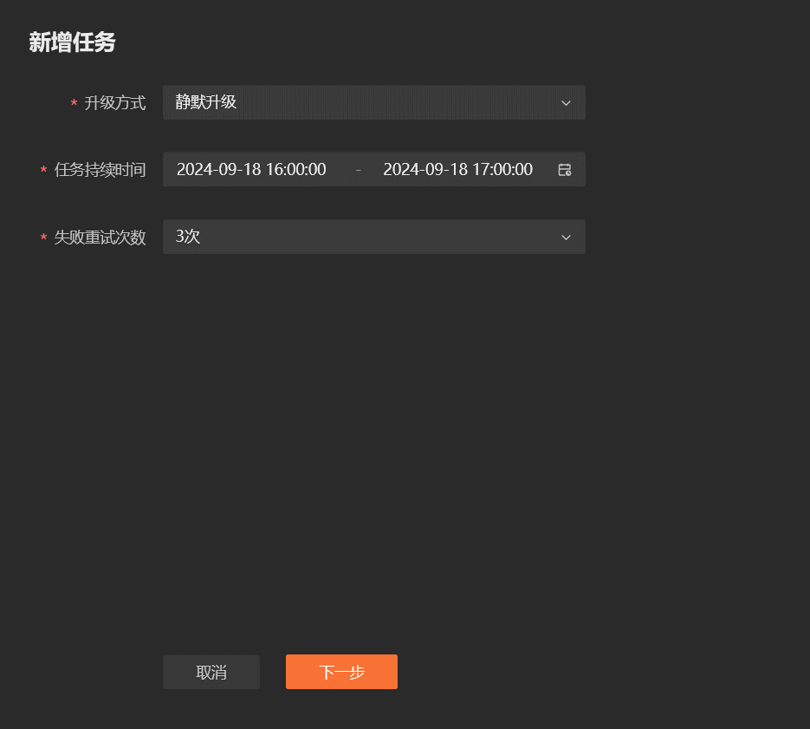
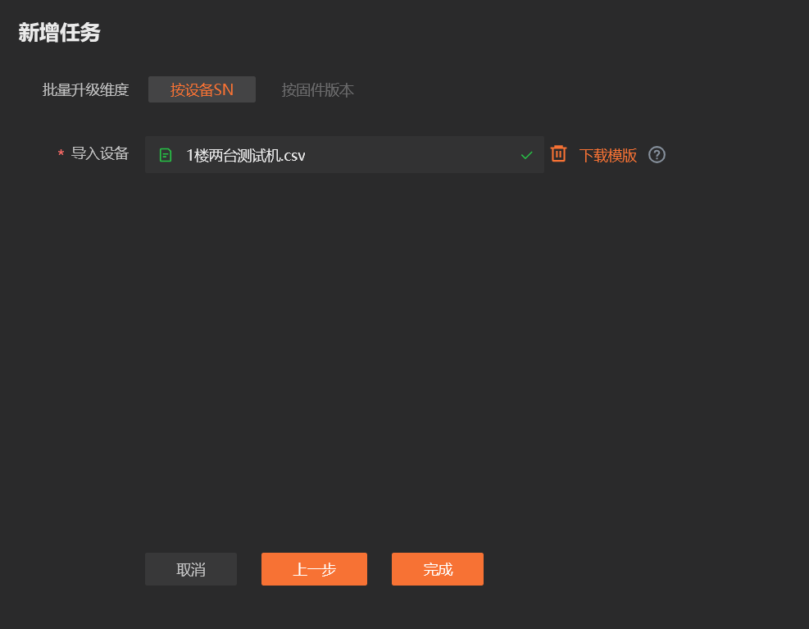
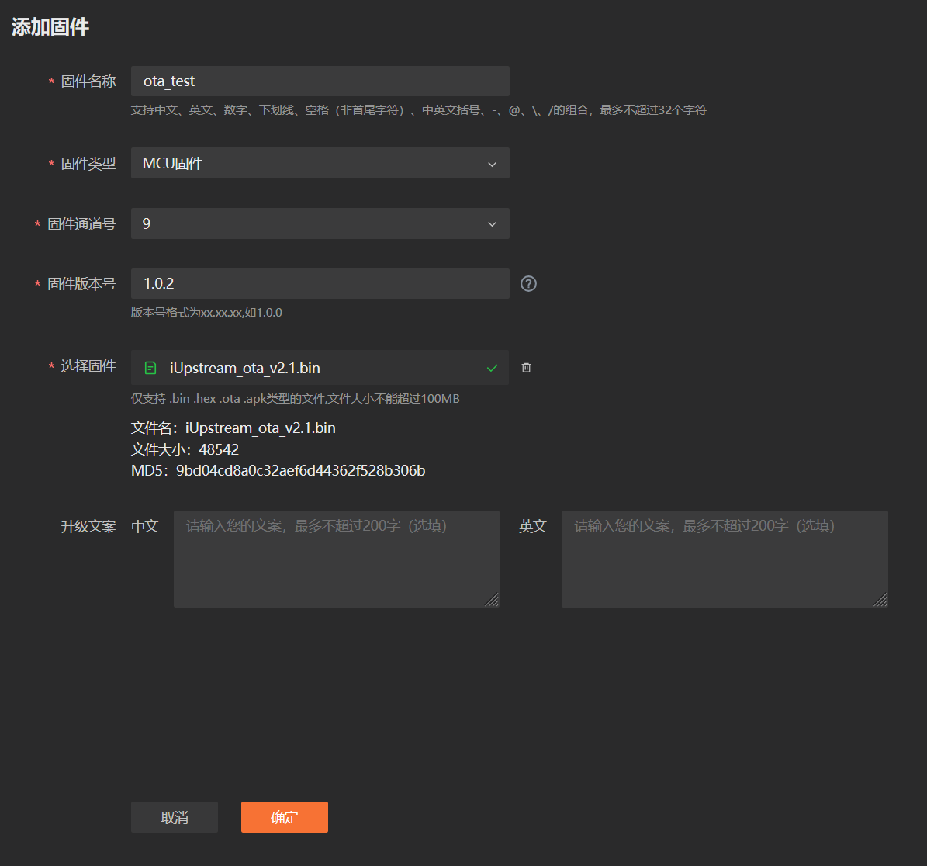
添加固件:

固件升级:

表④ 调试工具截图
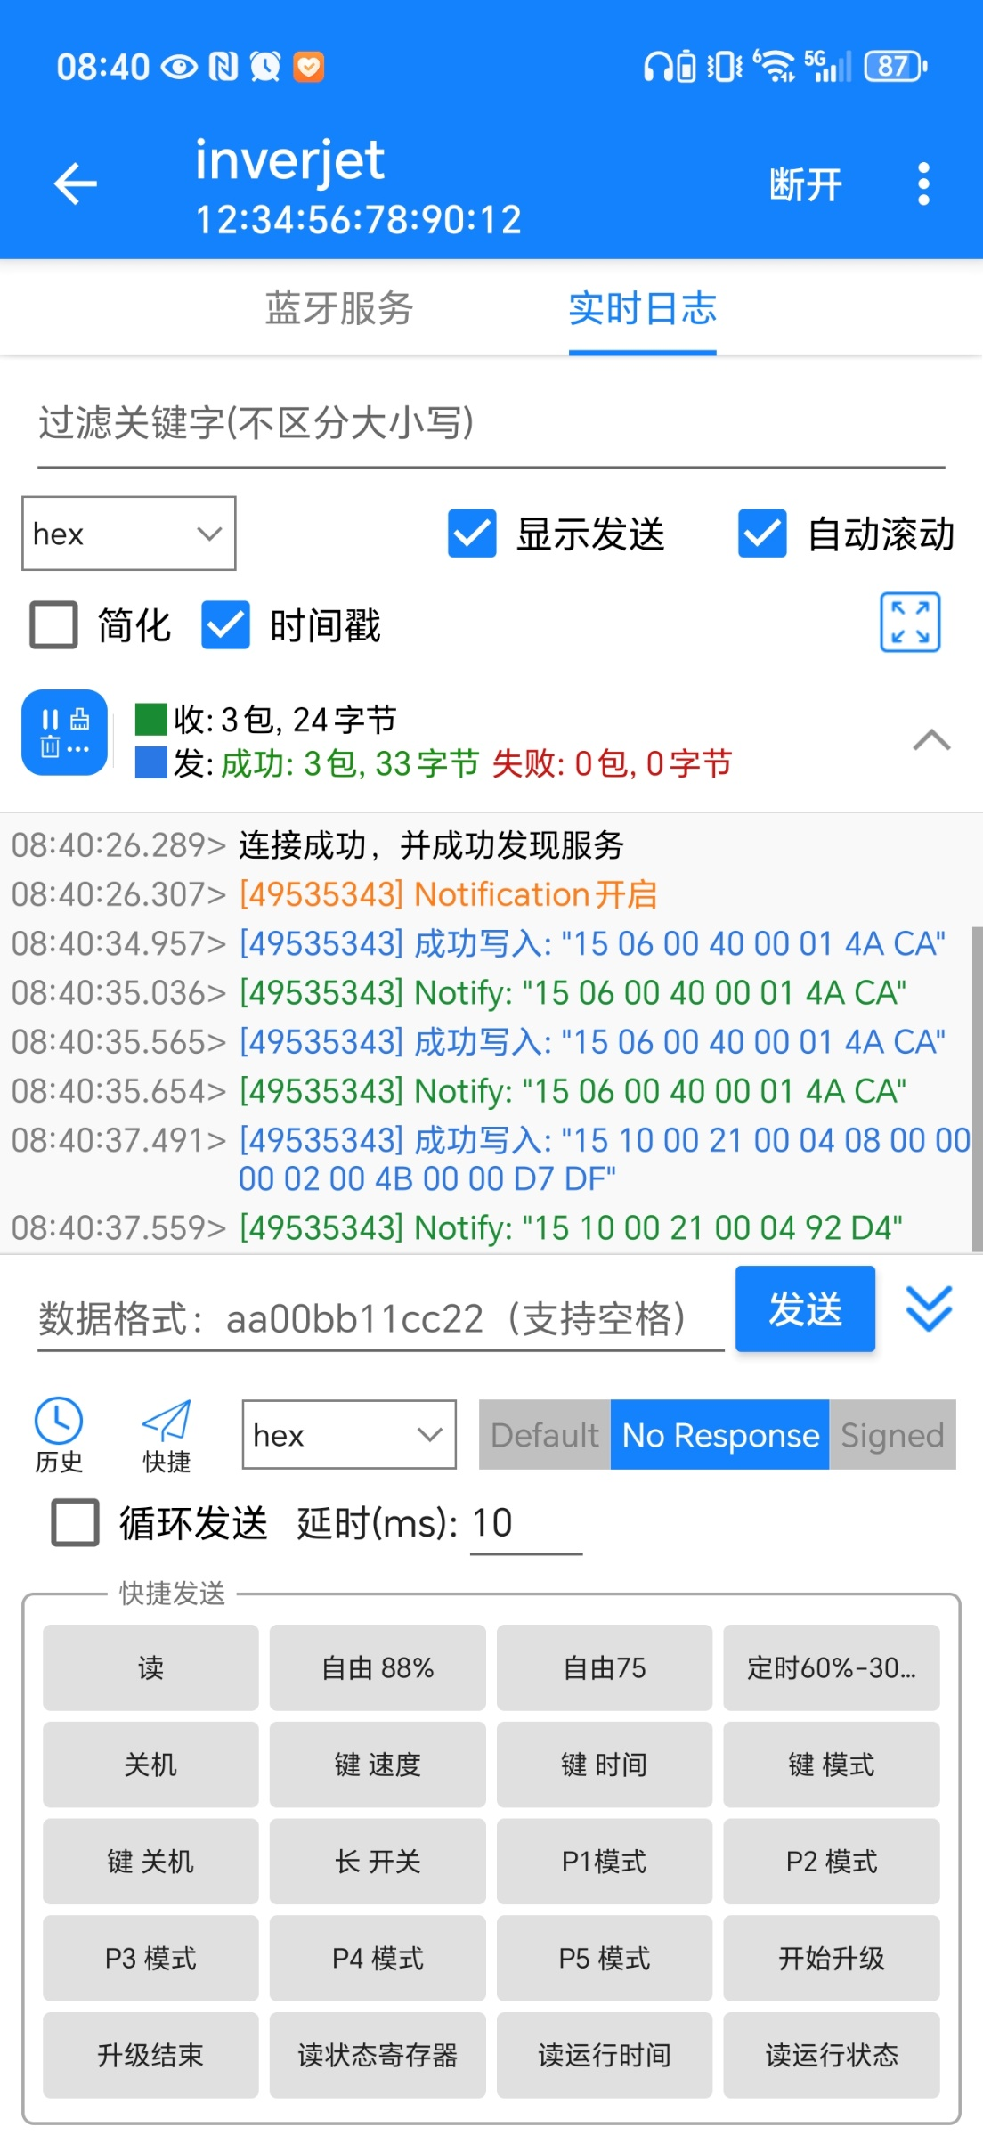
调试界面 | wifi
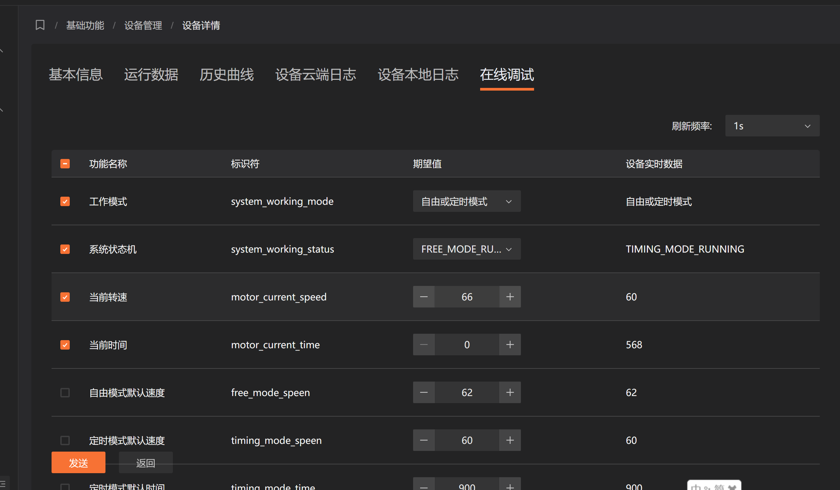

手机蓝牙：

训练计划统计
P1: | 定时: | 100% --- 15min
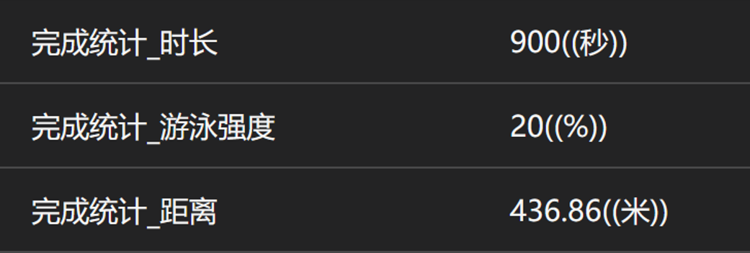

 |  | 100% --- 30min

P2:

 |  | 20% --- 30min

P3:

 |  | 20% --- 15min

P4:

 |  | 时间,速度 任意切换

